遺跡_柱
背景モデル発注書

 | 名称 |  |  |  | 命名規則 |  | 概要 | テクスチャ名 | マテリアル名
 | 背景モデル_遺跡柱 |  |  |  | Model_Bg_TemplePillar |  | ステージの背景に配置する装飾オブジェクトになります。 | Tex_Bg_TemplePillar | Mat_Bg_TemplePillar

 | 背景モデル_遺跡柱(崩) |  |  |  | Model_Bg_TemplePillarC |  | ステージの背景に配置する装飾オブジェクトになります。 | Tex_Bg_TemplePillarC | Mat_Bg_TemplePillarC

 | ポリゴン数(一つにつき) |  |  |  | テクスチャサイズ |  | テクスチャ形式
 | 約1500程度 |  |  |  | 1024 × 1024 |  | .png

 | 提出期限 |  |  |  |  | 提出形式
 | 途中確認 |  |  | 2020-07-03 |  | スクリーンショット

 | 最終提出 |  |  | 2020-07-05 |  | Githubにデータを上げてください

 | 備考
 | ・同名のものを複数保存する場合は、命名規則の最後に連番で数字を入れてください ※作成していただくモデルの参考画像は『装飾イメージ画像』をご確認ください。

 |  | 参考画像

①
②
③
 |  |  | 遺跡ステージ全体イメージ
 |  |  | 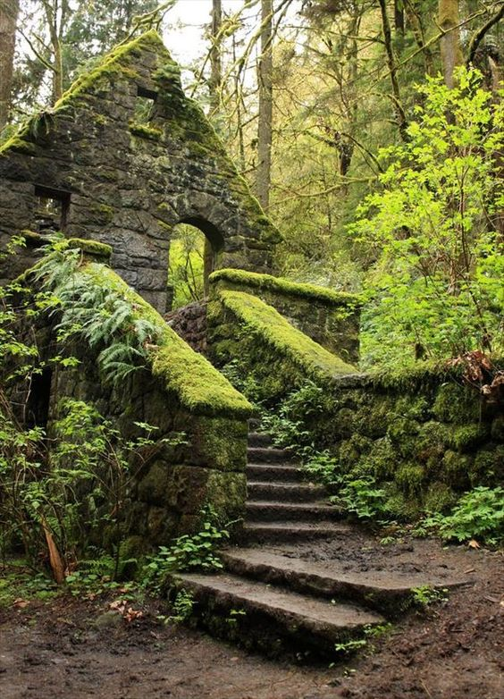 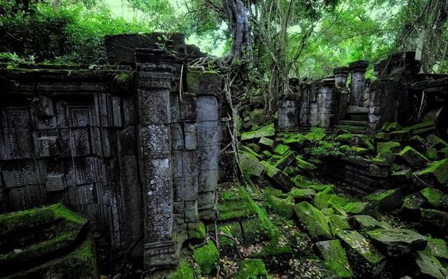

 |  |  | 装飾物には苔が生えていたり、所々木の根が絡まっていたりする。 遺跡の世界観として、元々建物だったのが崩れてしまって③のようにブロックがバラバラになってしまっている。

③
⑤
 |  |  | 装飾イメージ画像 |  |  |  |  |  |  | サイズ比
 |  |  | 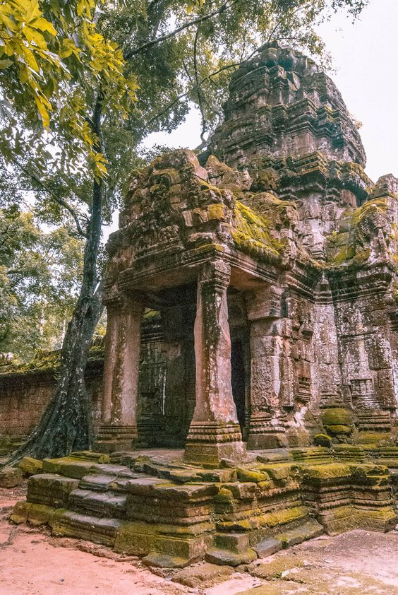 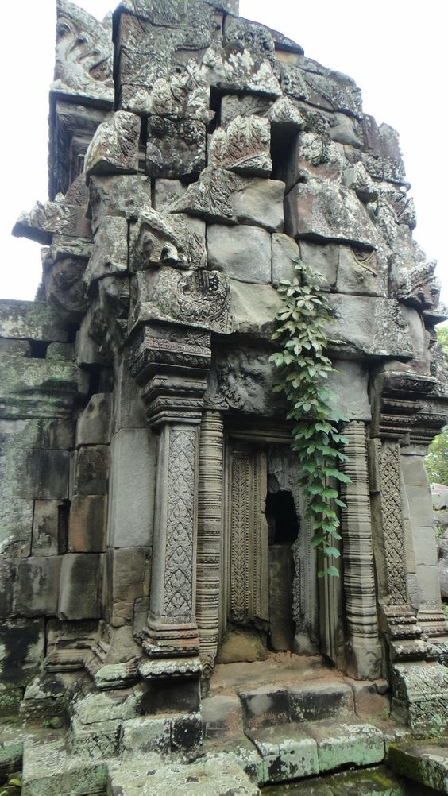 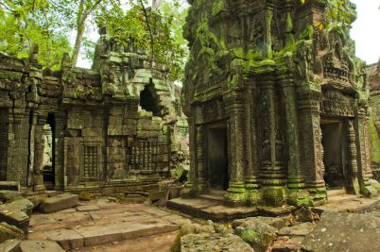 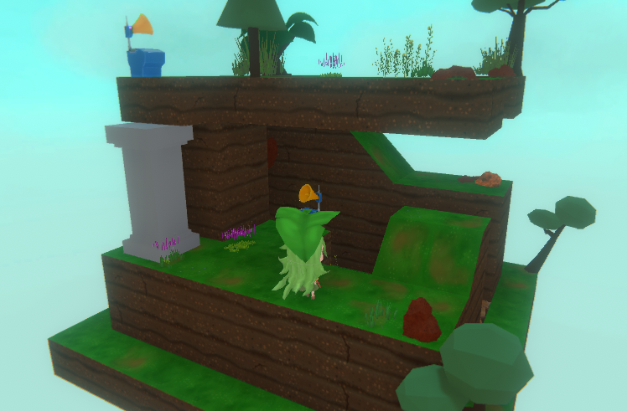 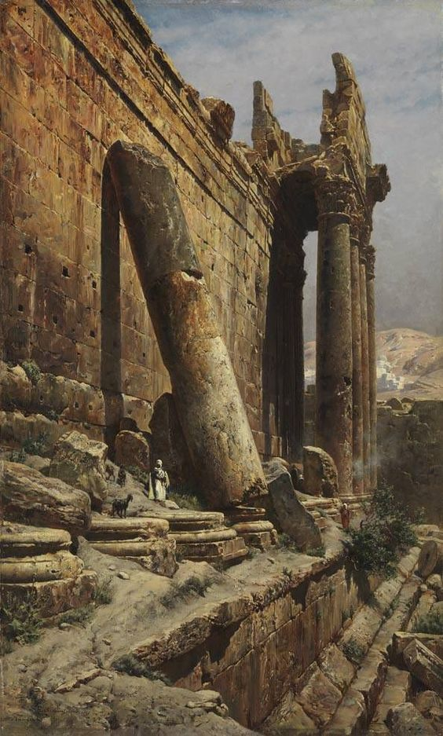
①
②

3マス分

2マス分

④
 |  |  |  |  |  |  |  |  |  | ▲崩れた柱は『2マス分』で崩れていない柱は『3マス分』となります。

 |  |  | ①画像の赤枠の箇所のよう柱が②や③のような模様がはいっており、④のような感じでゲーム上に配置される想定。 崩れたは柱は、⑤のような感じに柱の上部分が崩れてなくなっている状態で、所々にヒビが入っている。

